sparkDAG
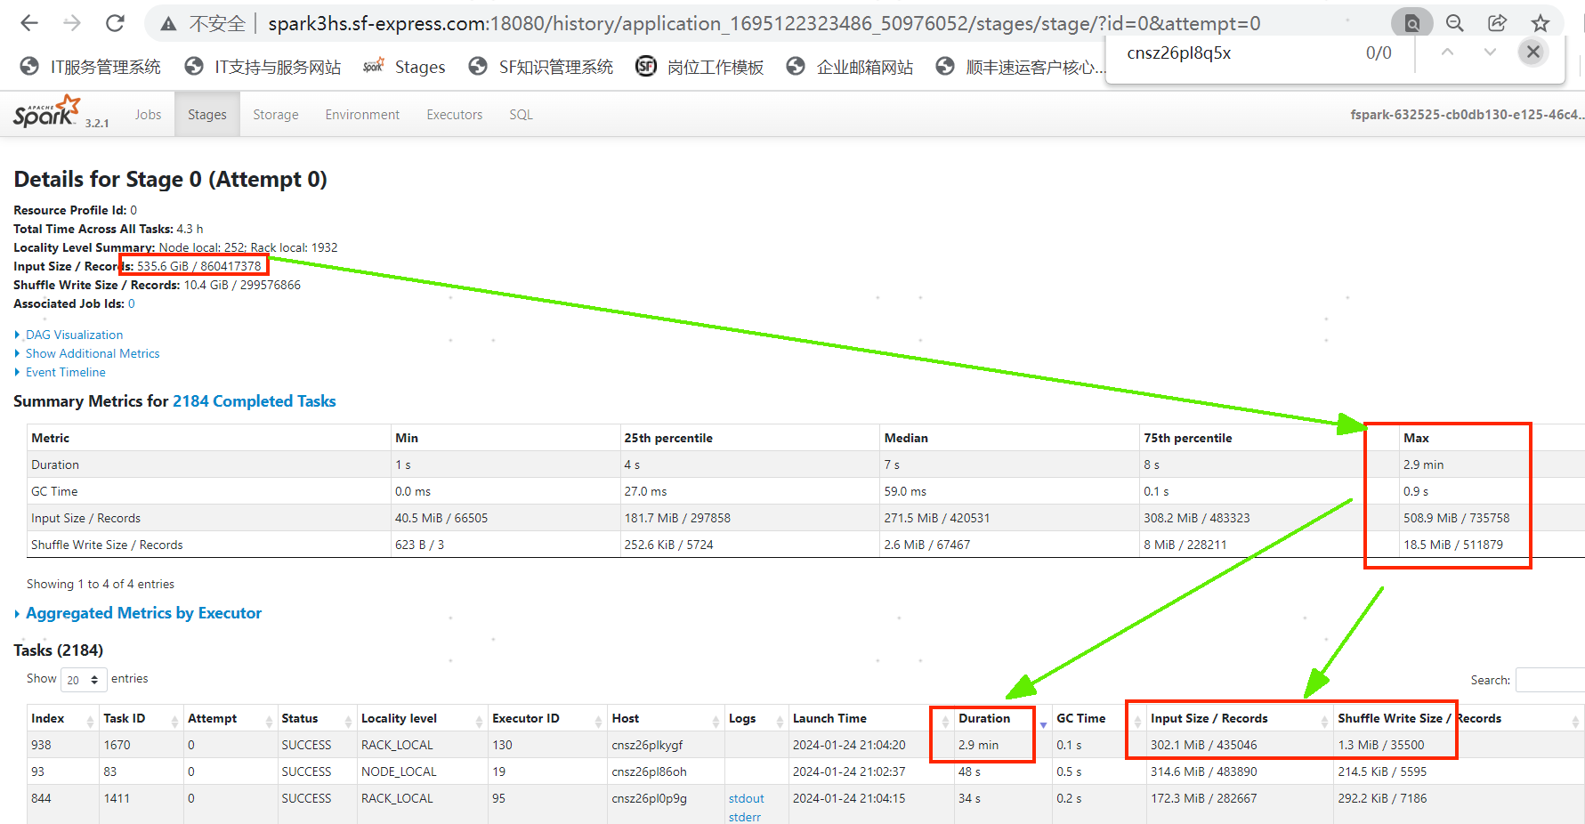
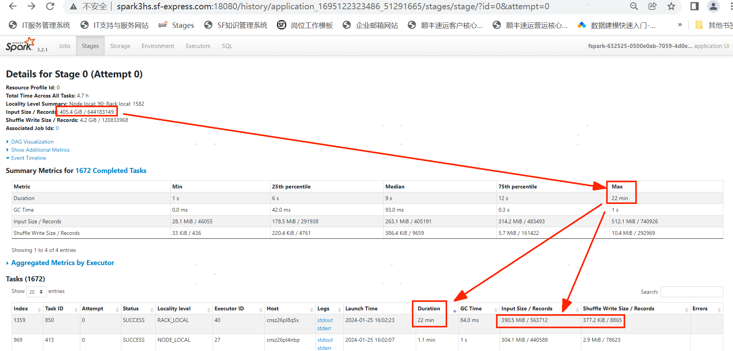
平台任务资源未做隔离，导致单个host节点执行缓慢，平台未来3-6月计划切换至spark on k8s解决。

2024-02-25
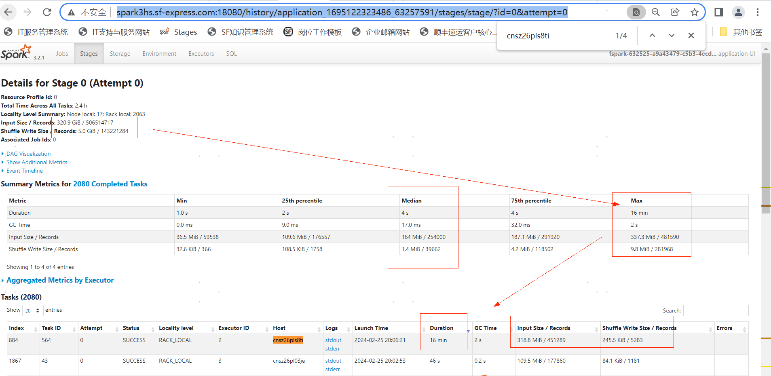

平台任务资源未做隔离，导致单个host节点执行缓慢，平台未来3-6月计划切换至spark on k8s解决。

